2.1-重大性準則
重大性評估因子及評估門檻
重大間接溫室氣體排放源之評估門檻：10
法規或客戶要求即為該年度重大間接排放源，須進行量化
未來評估門檻得依營運情形滾動式修正，惟須於盤查報告書闡明修正緣由
非法規要求之間接排放源重大性評分方式：
S= R × C × P
S：重大性(Significance)
R：排放源量化風險(Risk)
C：活動數據可信度(Credibility)
P：減量措施推行可行度(Practicability)
 |  |  | 類別 | 排放源名稱 | 說明 | 法規或客戶要求 | 排放源 量化風險(R ) | 活動數據 可信度(C ) | 減量措施 推行可行度(P) | 重大性總分(S) | 是否量化 計算
 |  |  | 2 | 外購電力 | 使用之台電電力 | X | 2 | 5 | 4 | 40 | V
 |  |  | 3 | 下游運輸及輸配 | 組織售出產品運輸至零售商或倉儲產生的排放 | X | 2 | 3 | 4 | 24 | V
 |  |  | 3 | 上游原物料運輸及配送 | 組織購買之原物料運輸與配送產生的排放 | X | 2 | 3 | 4 | 24 | V
 |  |  | 3 | 員工通勤 | 組織員工由家裡至辦公場址的通勤排放（交通運具非組織所有） | X | 2 | 1 | 4 | 8 | X
 |  |  | 3 | 商務旅行 | 組織員工的公務差旅運輸排放（交通運具非組織所有） | X | 2 | 1 | 4 | 8 | X
 |  |  | 4 | 燃料與能源相關活動 | 組織購買燃料與能源（未列入類別一、類別二）之原料開採、製造、運輸產生的排放 | X | 2 | 5 | 4 | 40 | V
 |  |  | 4 | 購買產品及服務 | 組織購買產品與服務之原料開採、製造、運輸產生的排放 | X | 2 | 3 | 4 | 24 | V
 |  |  | 4 | 資本物品 | 組織購買資本物品產品與服務之原料開採、製造、運輸產生的排放 | X | 0 | 0 | 1 | 0 | X
 |  |  | 4 | 營運產生之廢棄物處理 | 組織營運衍生的廢棄物處理排放 | X | 2 | 0 | 4 | 0 | X
 |  |  | 4 | 上游租賃資產 | 組織（承租者）租賃資產的排放（未列入類別一、類別二），由承租者報告 | X | 2 | 0 | 1 | 0 | X
 |  |  | 5 | 售出產品之加工 | 下游製造商加工組織售出產品產生的排放 | X | 1 | 0 | 1 | 0 | X
 |  |  | 5 | 售出產品之使用 | 使用組織售出產品產生的排放 | X | 1 | 0 | 1 | 0 | X
 |  |  | 5 | 售出產品的最終處置 | 組織售出產品的廢棄處理排放 | X | 1 | 0 | 1 | 0 | X
 |  |  | 5 | 下游租賃資產 | 組織（出租者）出租資產的排放（未列入類別一、類別二），由出租者報告 | X | 2 | 0 | 1 | 0 | X
 |  |  | 5 | 連鎖/特許經銷（加盟） | 報告期間特許經銷排放（未列入類別一、類別二），由授權者報告 | X | 1 | 0 | 1 | 0 | X
 |  |  | 5 | 投資 | 報告期間投資（股權、債務、融資）產生的排放（未列入類別一、類別二） | X | 1 | 0 | 1 | 0 | X
 |  |  | 6 | 其他 | 非以上類別 | X | 0 | 0 | 0 | 0 | X
因子 | 評 分 項 目 | 評 分
排放源量化風險 (R) | 自廠量測係數 | 5
 | 設備商提供之係數 | 4
 | 地區排放係數 | 3
 | 國家排放係數 | 2
 | 國際排放係數 | 1
 | 無排放係數 | 0
活動數據可信度 (C) | 第三方提供之佐證單據 | 5
 | 財務或系統報表 | 3
 | 內部已簽核之報表 | 1
 | 無數據紀錄 | 0
減量措施推行 可行度 (P) | 1~2年內可進行減量措施 | 4
 | 3~5年內可進行減量措施 | 3
 | 6年以上可進行減量措施 | 2
 | 無法進行減量措施 | 1

3-定量盤查
使用說明
灰底為公式自動代入，請手動填寫白底空格處

編號 | 製程名稱 | 排放源 | 是否屬於生質能源 | 類別 | 類別1 排放型式 | 年活動數據 | 單位 | 溫室氣體#1 |  |  |  |  |  | 溫室氣體#2 |  |  |  |  |  | 溫室氣體#3 |  |  |  |  |  | 單一排放源排放當量小計(CO2e公噸/年) | 單一排放源生質燃料CO2排放當量小計(CO2e公噸/年) | 單一排放源占排放總量比(%)
 |  |  |  | (1~6) | (E,P,T,F) |  |  | 溫室氣體#1 | 排放係數 | 係數單位 | 排放量 (公噸/年) | GWP | 排放當量 (公噸CO2e/年) | 溫室氣體#2 | 排放係數 | 係數單位 | 排放量 (公噸/年) | GWP | 排放當量 (公噸CO2e/年) | 溫室氣體 | 排放係數 | 係數單位 | 排放量 (公噸/年) | GWP | 排放當量 (公噸CO2e/年)
1 | 緊急發電機 | 柴油 | 否 | 1 | E,固定 | - | 公秉(KL) | CO2 | 2.6060 | 噸CO2/公秉 | 0.00 | 1 | 0.00 | CH4 | 0.000106 | 噸CH4/公秉 | 0.0000 | 27.9 | 0 | N2O | 0.00002 | 噸N2O/公秉 | 0.0000 | 273 | 0
2 | 粗糠爐 | 稻殼 | 是 | 1 | E,固定 | 807.94 | 公噸(t) | CO2 | 1.3126 | 噸CO2/公噸 | 1060.47 | 1 | 1060.47 | CH4 | 0.000394 | 噸CH4/公噸 | 0.3181 | 27.9 | 8.876112454 | N2O | 0.00005 | 噸N2O/公噸 | 0.0424 | 273 | 11.58030442 | 20.46 | 1060.47 | 2.39%
3 | 化糞池逸散 | 化糞池 | 否 | 1 | F,逸散 | 34,064.00 | 人時 | CH4 | 0.0000 | 公噸/人時 | 0.05 | 27.9 | 1.51 |  |  |  |  |  |  |  |  |  |  |  |  | 1.51 |  | 0.18%
4 | 公務車-汽油 | 汽油 | 否 | 1 | T,移動 | 0.98 | 公秉(KL) | CO2 | 2.2631 | 噸CO2/公秉 | 2.21 | 1 | 2.21 | CH4 | 0.000816 | 噸CH4/公秉 | 0.0008 | 27.9 | 0.022276479773 | N2O | 0.00026 | 噸N2O/公秉 | 0.0003 | 273 | 0.069751724873 | 2.31 |  | 0.27%
5 | 公務車-柴油 | 柴油 | 否 | 1 | T,移動 | 37.84 | 公秉(KL) | CO2 | 2.6060 | 噸CO2/公秉 | 98.62 | 1 | 98.62 | CH4 | 0.000137 | 噸CH4/公秉 | 0.0052 | 27.9 | 0.14482220288 | N2O | 0.00014 | 噸N2O/公秉 | 0.0052 | 273 | 1.4170774691 | 100.19 |  | 11.71%
6 | 堆高機 | 柴油 | 否 | 1 | T,移動 | 0.69 | 公秉(KL) | CO2 | 2.6060 | 噸CO2/公秉 | 1.81 | 1 | 1.81 | CH4 | 0.000137 | 噸CH4/公秉 | 0.0001 | 27.9 | 0.0026566842718 | N2O | 0.00014 | 噸N2O/公秉 | 0.0001 | 273 | 0.025995512767 | 1.84 |  | 0.21%
7 | 割草機 | 汽油 | 否 | 1 | T,移動 | 0.01 | 公秉(KL) | CO2 | 2.2631 | 噸CO2/公秉 | 0.02 | 1 | 0.02 | CH4 | 0.000816 | 噸CH4/公秉 | 0.0000 | 27.9 | 0.00015853686638 | N2O | 0.00026 | 噸N2O/公秉 | 0.0000 | 273 | 0.0004964078705 | 0.02 |  | 0.00%
8 | 冷氣機 | R32 | 否 | 1 | F,逸散 | 0.00 | 公噸(t) | HFCS | 1.0000 | 噸CO2/公噸 | 0.00 | 771 | 1.37 |  |  |  |  |  |  |  |  |  |  |  |  | 1.37 |  | 0.16%
9 | 冰箱 | R134a | 否 | 1 | F,逸散 | 0.00 | 公噸(t) | HFCS | 1.0000 | 噸CO2/公噸 | 0.00 | 1530 | 0.00 |  |  |  |  |  |  |  |  |  |  |  |  | 0.00 |  | 0.00%
10 | 飲水機 | R134a | 否 | 1 | F,逸散 | 0.00 | 公噸(t) | HFCS | 1.0000 | 噸CO2/公噸 | 0.00 | 1530 | 0.00 |  |  |  |  |  |  |  |  |  |  |  |  | 0.00 |  | 0.00%
11 | 冷凍式乾燥機 | R134a | 否 | 1 | F,逸散 | 0.00 | 公噸(t) | HFCS | 1.0000 | 噸CO2/公噸 | 0.00 | 1530 | 0.27 |  |  |  |  |  |  |  |  |  |  |  |  | 0.27 |  | 0.03%
12 | 冷氣機 | R410a | 否 | 1 | F,逸散 | 0.00 | 公噸(t) | HFCS | 1.0000 | 噸CO2/公噸 | 0.00 | 2256 | 0.62 |  |  |  |  |  |  |  |  |  |  |  |  | 0.62 |  | 0.07%
13 | 車用冷媒 | R134a | 否 | 1 | F,逸散 | 0.00 | 公噸(t) | HFCS | 1.0000 | 噸CO2/公噸 | 0.00 | 1530 | 1.51 |  |  |  |  |  |  |  |  |  |  |  |  | 1.51 |  | 0.18%
14 | 外購電力 | 電力 | 否 | 2 |  | 873.80 | 千度(MWh) | CO2 | 0.4950 | 噸CO2e/MWH | 432.53 | 1 | 432.53 |  |  |  |  |  |  |  |  |  |  |  |  | 432.53 |  | 50.56%
15 | 上游原物料運輸及配送 | 小貨車 | 否 | 3 |  | 124,906.64 | 延噸公里(tKm) | CO2 | 0.0006 | 噸CO2e/延噸公里 | 73.32 | 1 | 73.32 |  |  |  |  |  |  |  |  |  |  |  |  | 73.32 |  | 8.57%
16 | 下游運輸及輸配 | 小貨車 | 否 | 3 |  | 4,235.29 | 延噸公里(tKm) | CO2 | 0.0006 | 噸CO2e/延噸公里 | 2.49 | 1 | 2.49 |  |  |  |  |  |  |  |  |  |  |  |  | 2.49 |  | 0.29%
17 | 購買產品及服務 | 稻穀 | 否 | 4 |  | 5,887.23 | 公噸(t) | CO2 | 0.0189 | 頓CO2e/公噸 | 111.27 | 1 | 111.27 |  |  |  |  |  |  |  |  |  |  |  |  | 111.27 |  | 13.01%
18 | 燃料與能源相關活動 | 柴油上游 | 否 | 4 |  | 38.54 | 公秉(KL) | CO2 | 0.7300 | 噸CO2/公秉 | 28.13 | 1 | 28.13 |  |  |  |  |  |  |  |  |  |  |  |  | 28.13 |  | 3.29%
19 | 燃料與能源相關活動 | 汽油上游 | 否 | 4 |  | 0.98 | 公秉(KL) | CO2 | 0.6570 | 噸CO2/公秉 | 0.65 | 1 | 0.65 |  |  |  |  |  |  |  |  |  |  |  |  | 0.65 |  | 0.08%
20 | 燃料與能源相關活動 | 電力上游 | 否 | 4 |  | 873.80 | 千度(MWh) | CO2 | 0.0882 | 噸CO2e/MWH | 77.07 | 1 | 77.07 |  |  |  |  |  |  |  |  |  |  |  |  | 77.07 |  | 9.01%
...

3.3-冷媒設備清單(冷氣、飲水機、冰箱)2022
本表可自由新增行數/編輯
項次 | 類別 | 設備廠牌 | 設備型號 | 冷媒類型 | 原始填充量 | 填充量單位 | 年度區分 | 佐證來源 | 照片 | 數量
1 | 冰箱 | LG | GN-HL567SV | R600a | 62 | KG | 2020 | 照片規格 | 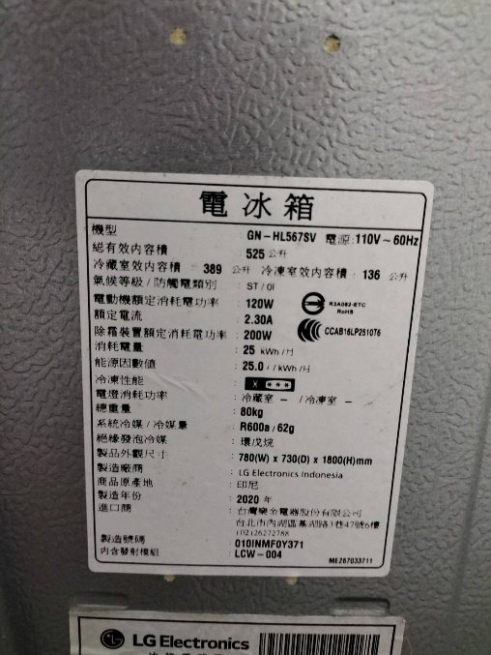 | 1
2 | 冷氣 | DAIKIN | FTXV90SVLT | R32 | 2.61 | KG | 2018 | 照片規格 | 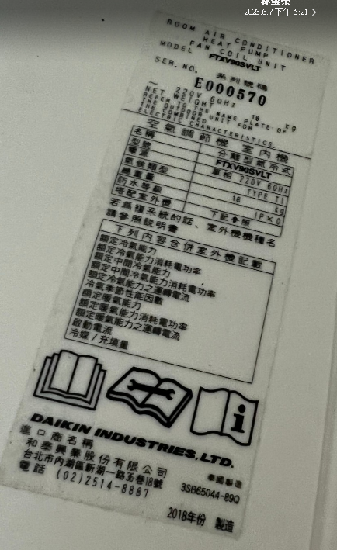 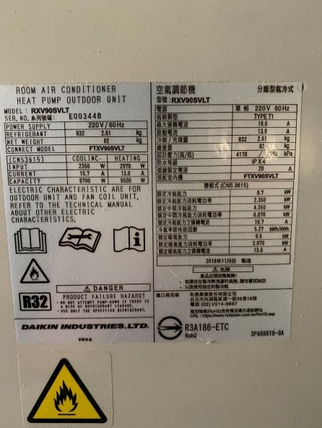 | 11
3 | 冷氣 | DAIKIN | FTXV71SVLT | R32 | 1.8 | KG | 2018 | 照片規格 | 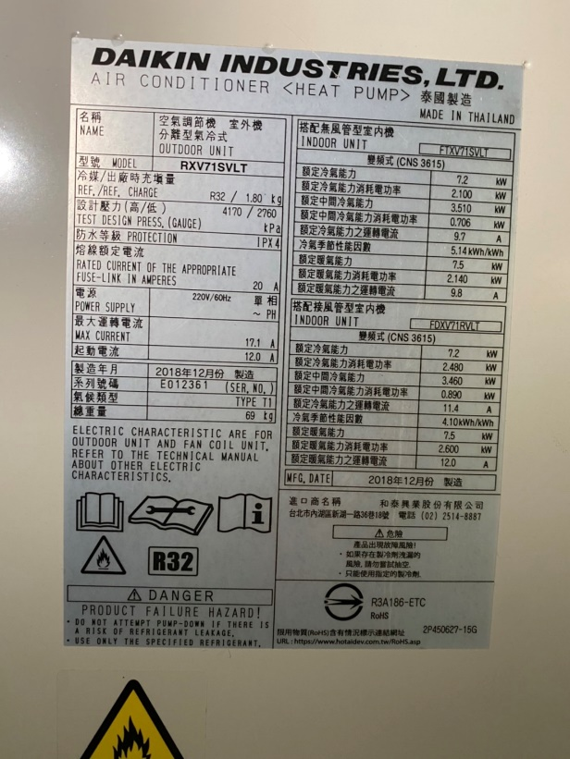 | 2
4 | 冰箱 | TOSHIBA | GR-M14TPT | HFC-134a | 110 | G | 96 | 照片規格 | 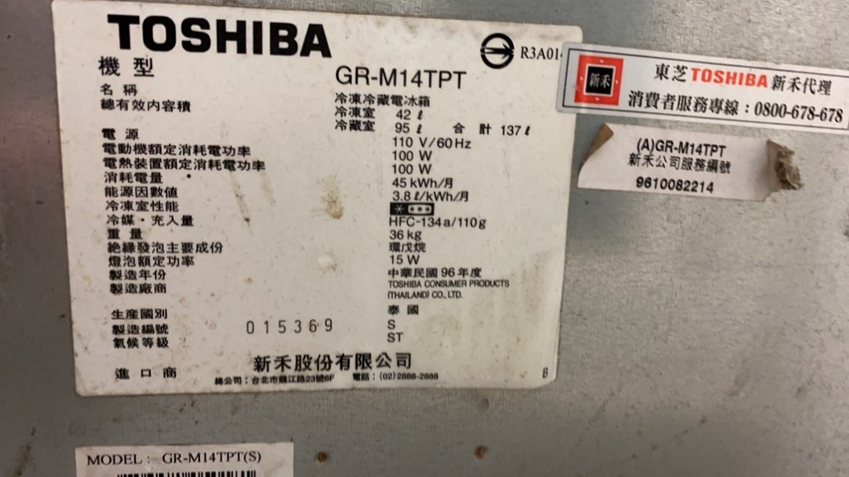 | 1
5 | 飲水機 | 艾施 | AS-30CL | R134a | 32 | G |  | 照片規格 | 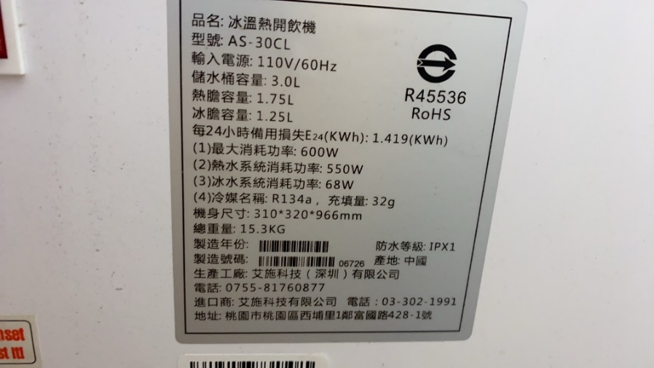 | 1
6 | 冷凍式乾燥機 | A&D | AD-015 | R134a | 300 | g | 103 | 照片規格 | 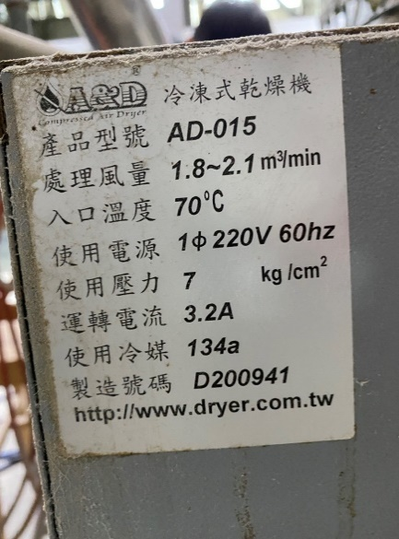 | 1
7 | 冷乾機 | 旭建 | HJ-15G | R134a | 400 | g | 103 | 照片規格 | 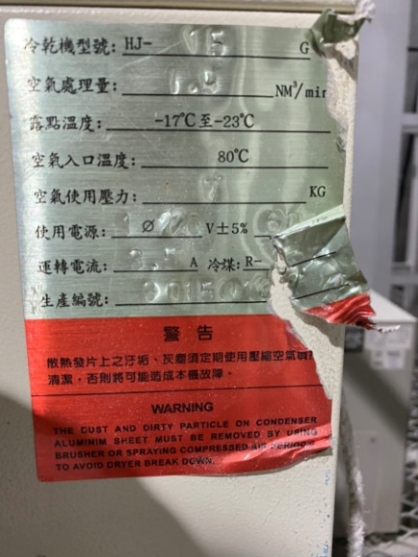 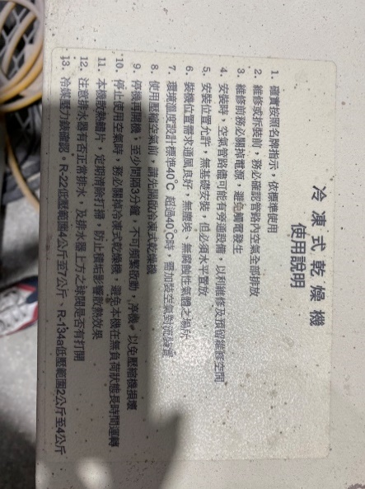 | 2 | 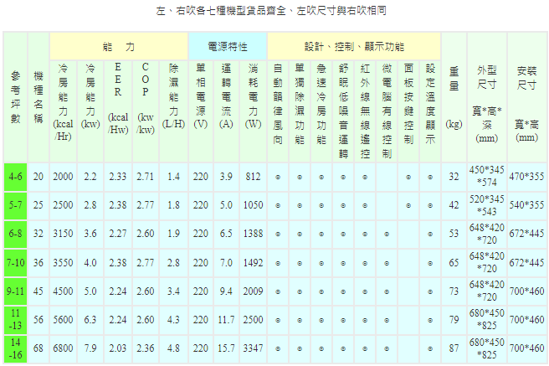
8 | 冷氣 | 日立 | RAM-108JB | R410a | 2.5 | kg | 102 | 照片規格 | 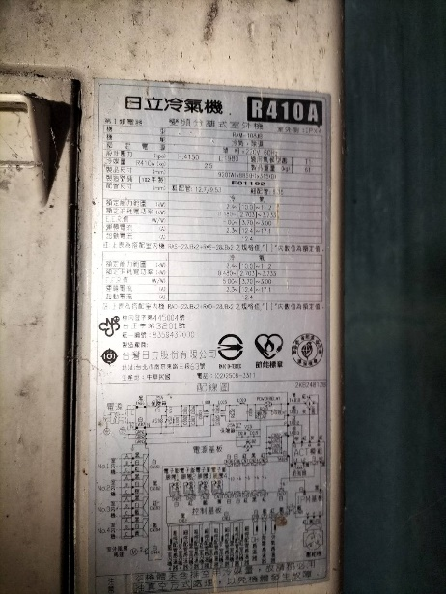 | 2

公務車
車牌 | 廠牌 | 型式 | 出廠年月 | 排氣量(立方公分) | 燃料種類 | 總重(噸) | 冷媒種類 | 冷媒量原始填充量(g)
AMB-0835 | ISUZU | NLR85FM5(ELF) | 2015.03 | 2999 | 柴油 | 3.49 | R134a | 550 | 0.0000825
AMB-1070 | ISUZU | NLR85FM5(ELF) | 2015.03 | 2999 | 柴油 | 3.49 | R134a | 550 | 0.0000825
ASU-5932 | 國瑞 | KF3WPD(ZACE SURF) | 2006.01 | 1781 | 汽油 | 2.2 | R134a | 900 | 0.000135
5V-3271 | 國瑞 | KF3WPD(ZACE SURF) | 2002.09 | 1781 | 汽油 | 2.2 | R134a | 900 | 0.000135
210-S9 | SCANIA | 冷媒填充量為廠商提供 |  |  | 柴油 | 26 | R134a | 1235 | 0.00018525
AMB-0015 | ISUZU | NLR85FM5 | 2015.02 | 2999 | 柴油 | 3.49 | R134a | 550 | 0.0000825
5807-v2 | 個人名
ban6689 | BENZ | s350d | 2019.01 | 2925 | 柴油 |  | R134a | 1000 | 0.00015
369-s9 | ISUZU | NMR628b-04a(7噸貨車) | 2014.04 | 1h3825 | 柴油 | 6.2 | R134a | 875 | 0.00013125
 |  |  |  |  |  |  |  |  | 0.000984

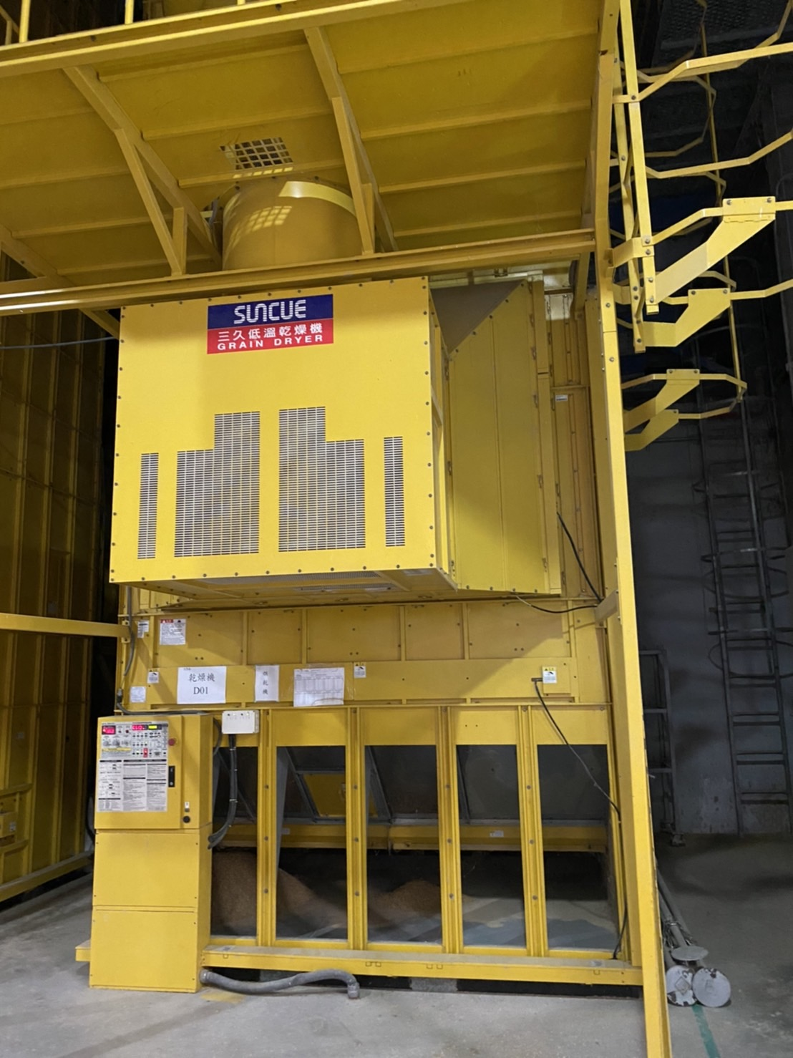
 |  |  |  |  |  |  | 此台的低溫指的是常溫(熱風的低溫)約40-50度。

